Наполнение для 1 стойки
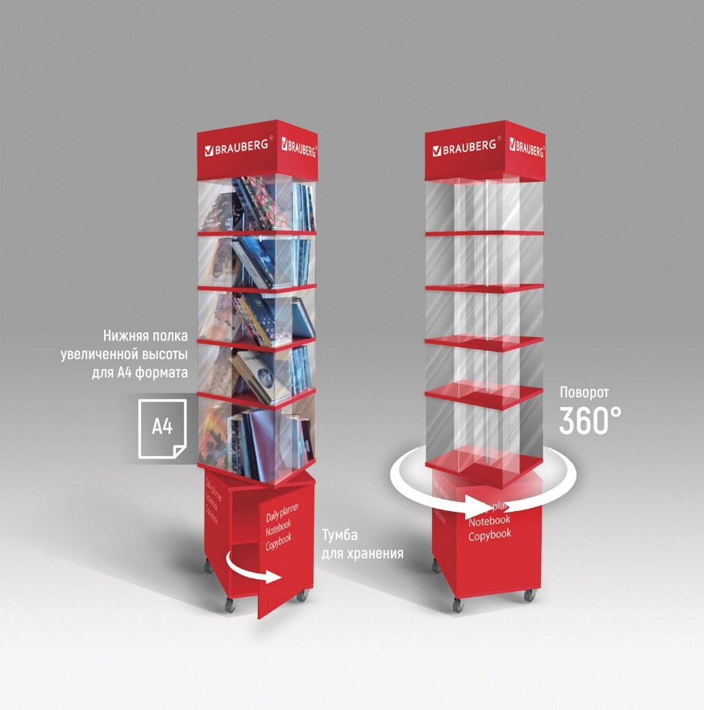

 |  |  | Уважаемые партнеры! Ниже представлена рекомендованная матрица для наполнения стойки поворотной для ежедневников BRAUBERG (арт.504951) и места размещения товара. Для удобного формирования заказа Вы можете указанный список кодов прогрузить в разделе сайта "Заказ по коду".
 |  |  | Заказ по коду >>
Ряд | Ячейка | Артикул | Наименование | Кол-во | Мин.Партия
1 ряд (сверху) | 1 ячейка | 112002 | Ежедневник недатированный А5 138х213мм BRAUBERG VISTA под кожу гибкий 136л, Ballet, 112002 | 1 | 2
 |  | 112078 | Блокнот А5 143x210 BRAUBERG VISTA Nature, под кожу, твердый, срез фольга 80л, 112078 | 1 | 2
 |  | 112071 | Блокнот А5 143x210 BRAUBERG VISTA Bloom, под кожу, твердый, срез фольга 80л, 112071 | 2 | 2
 |  | 112026 | Ежедневник недатированный А5 138х213мм BRAUBERG VISTA под кожу твердый 136л, Avocado, 112026 | 2 | 2
 |  | 112008 | Ежедневник недатированный А5 138х213мм BRAUBERG VISTA под кожу твердый 136л, Marble, 112008 | 2 | 2
 |  | 112038 | Ежедневник недатированный А5 138х213мм BRAUBERG VISTA под кожу гибкий, 136л, Leopard, 112038 | 1 | 2
 |  | 111999 | Ежедневник недатированный А5 138х213мм BRAUBERG VISTA под кожу твердый 136л, Glamour, 111999 | 1 | 2
 |  | 112032 | Ежедневник недатированный А5 138х213мм BRAUBERG VISTA под кожу гибкий, 136л, Peacocks, 112032 | 1 | 2
 |  | 112058 | Блокнот А5 143x210 BRAUBERG VISTA Claude Monet, под кожу, гибкий, срез фольга 80л, 112058 | 1 | 2
 | 2 ячейка | 111575 | Блокнот А5 148x218мм, BRAUBERG Metropolis Special, под кожу, 80л, резинка, клетка, красный, 111575 | 1 | 2
 |  | 113334 | Блокнот А5 148x218мм, BRAUBERG Metropolis Special, под кожу, 80л, резинка, клетка, медный, 113334 | 1 | 2
 |  | 111579 | Блокнот А5 148x218мм, BRAUBERG Metropolis Special, под кожу, 80л, резинка, клетка, розовый, 111579 | 2 | 2
 |  | 111574 | Блокнот А5 148x218мм, BRAUBERG Metropolis Special, под кожу, 80л, резинка, клетка, синий, 111574 | 1 | 2
 |  | 125208 | Блокнот А5 (148х218мм), BRAUBERG Income, 128л, кожзам, клетка, черный, 125208 | 2 | 2
 |  | 113436 | Блокнот А5 162х218мм BRAUBERG NOTE под кожу софт-тач, с резинкой, 80л, клетка, коричневый, 113436 | 1 | 2
 |  | 113439 | Блокнот А5 162х218мм BRAUBERG NOTE под кожу софт-тач, с резинкой, 80л, клетка, красный, 113439 | 3 | 2
 |  | 113441 | Блокнот А5 162х218мм BRAUBERG NOTE под кожу софт-тач, с резинкой, 80л, клетка, светло-серый, 113441 | 1 | 2
 |  | 113437 | Блокнот А5 162х218мм BRAUBERG NOTE под кожу софт-тач, с резинкой, 80л, клетка, черный, 113437 | 3 | 2
 | 3 ячейка | 112115 | Ежедневник недатированный В6 127х186мм BRAUBERG VISTA под кожу гибкий срез фольга 136л, Thickets | 2 | 2
 |  | 112022 | Ежедневник недатированный А5 138х213мм BRAUBERG VISTA под кожу гибкий 136л, Pomegranate, 112022 | 1 | 2
 |  | 112018 | Ежедневник недатированный А5 138х213мм BRAUBERG VISTA под кожу гибкий 136л, Orange story, 112018 | 1 | 2
 |  | 111983 | Ежедневник недатированный А5 138х213мм BRAUBERG VISTA под кожу гибкий 136л, Van Gogh, 111983 | 2 | 2
 |  | 112063 | Ежедневник недатированный В6 127х186мм BRAUBERG VISTA под кожу гибкий 136л, London, 112105 | 2 | 2
 |  | 112021 | Ежедневник недатированный А5 138х213мм BRAUBERG VISTA под кожу гибкий 136л, Birds, 112021 | 1 | 2
 |  | 112013 | Ежедневник недатированный А5 138х213мм BRAUBERG VISTA под кожу гибкий 136л, Blue flowers, 112013 | 1 | 2
 |  | 112103 | Ежедневник недатированный В6 127х186мм BRAUBERG VISTA под кожу гибкий срез фольга 136л, Claude Monet | 2 | 2
 |  | 112085 | Блокнот А5 143x210 BRAUBERG VISTA Military, под кожу, гибкий 80л, 112085 | 1 | 2
 | 4 ячейка | 113040 | Блокнот А5 130х210мм, BRAUBERG ULTRA, балакрон, 80г/м2, 96л, в точку, черный, 113040 | 2 | 2
 |  | 113411 | Блокнот А5 140х200мм BRAUBERG NEBRASKA под кожу, 80л, линия, черный, 113411 | 2 | 2
 |  | 113044 | Блокнот А5 130х210мм, BRAUBERG ULTRA, балакрон, 80г/м2, 96л, линия, черный, 113044 | 1 | 2
 |  | 113015 | Блокнот А5 130х210мм, BRAUBERG ULTRA, под кожу, 80г/м2, 96л, в точку, светло-розовый, 113015 | 2 | 2
 |  | 113013 | Блокнот А5 130х210мм, BRAUBERG ULTRA, под кожу, 80г/м2, 96л, в точку, сиреневый, 113013 | 1 | 2
 |  | 113048 | Блокнот-скетчбук А5 130х210мм, BRAUBERG ULTRA, балакрон, 80г/м2, 96л, без линовки, черный, 113048 | 1 | 2
 |  | 113047 | Блокнот А5 130х210мм, BRAUBERG ULTRA, балакрон, 80г/м2, 96л, линия, темно-зеленый, 113047 | 1 | 2
 |  | 113032 | Блокнот А5 130х210мм, BRAUBERG ULTRA, балакрон, 80г/м2, 96л, клетка, черный, 113032 | 1 | 2
 |  | 113409 | Блокнот А5 135х205мм BRAUBERG TOUCH под кожу, 80л, линия, черный, 113409 | 2 | 2
2 ряд | 1 ячейка | 111589 | Блокнот МАЛЫЙ 100x150мм А6, BRAUBERG Metropolis, балакрон, резинка, клетка, черный, 111589 | 3 | 3
 |  | 111588 | Блокнот МАЛЫЙ 100x150мм А6, BRAUBERG Metropolis, балакрон, резинка, клетка, синий, 111588 | 2 | 3
 |  | 111581 | Блокнот МАЛЫЙ 100x150мм А6, BRAUBERG Metropolis Special, под кожу, 80л, клетка, красный, 111581 | 2 | 3
 |  | 111580 | Блокнот МАЛЫЙ 100x150мм А6, BRAUBERG Metropolis Special, под кожу, 80л, клетка, синий, 111580 | 2 | 3
 |  | 113324 | Блокнот МАЛЫЙ ФОРМАТ 100x150мм А6, BRAUBERG Metropolis Ultra, под кожу, 80л, клетка, черный, 113324 | 2 | 3
 |  | 111025 | Блокнот МАЛЫЙ ФОРМАТ 100x150мм А6, BRAUBERG Metropolis Ultra, под кожу, 80л, клетка, синий, 111025 | 1 | 3
 |  | 111026 | Блокнот МАЛЫЙ ФОРМАТ 100x150мм А6, BRAUBERG Metropolis Ultra, под кожу, 80л, клетка, красный, 111026 | 2 | 3
 | 2 ячейка | 125105 | Ежедневник недатированный МАЛЫЙ ФОРМАТ 100х150мм А6 BRAUBERG Iguana под кожу, 160л, т.корич,125105 | 1 | 2
 |  | 126185 | Еженедельник недатированный МАЛЫЙ ФОРМАТ 95х155мм А6 BRAUBERG Imperial под кожу, 64л, корич, 126185 | 1 | 2
 |  | 126186 | Еженедельник недатированный МАЛЫЙ ФОРМАТ 95х155мм А6 BRAUBERG Imperial под кожу, 64л, т-синий,126186 | 2 | 2
 |  | 126183 | Еженедельник недатированный МАЛЫЙ ФОРМАТ 95х155мм А6 BRAUBERG Alligator под кожу, 64л, корич, 126183 | 2 | 2
 |  | 113303 | Ежедневник недатированный МАЛЫЙ 100х150мм А6 BRAUBERG Metropolis Mix под кожу, 136л, желтый, 113303 | 1 | 2
 |  | 113366 | Ежедневник недатированный МАЛЫЙ 100х150мм А6 BRAUBERG Status, под кожу, 160л, черный, 113366 | 2 | 2
 |  | 113367 | Ежедневник недатированный МАЛЫЙ 100х150мм А6 BRAUBERG Status, под кожу, 160л, красный, 113367 | 1 | 2
 | 3 ячейка | 125104 | Ежедневник недатированный МАЛЫЙ ФОРМАТ 100х150мм А6 BRAUBERG Iguana под кожу, 160л, черный, 125104 | 1 | 2
 |  | 113300 | Ежедневник недатированный МАЛЫЙ 100х150мм А6 BRAUBERG Metropolis Ultra под кожу, 160л, черный,113300 | 1 | 2
 |  | 114569 | Ежедневник недатированный с резинкой, МАЛЫЙ ФОРМАТ А6 109х148мм, BRAUBERG, 128л, Мрамор, 114569 | 2 | 3
 |  | 125241 | Блокнот МАЛЫЙ ФОРМАТ (100х150мм) А6, BRAUBERG Western, 128л, кожзам, клетка, резинка, коричн, 125241 | 1 | 3
 |  | 125243 | Блокнот МАЛЫЙ ФОРМАТ (100х150мм) А6, BRAUBERG Black Jack, 128л, кожзам, клетка, резинка, черн,125243 | 2 | 3
 |  | 114572 | Ежедневник недатированный с резинкой, МАЛЫЙ ФОРМАТ А6 109х148мм, BRAUBERG, 128л, Розы, 114572 | 1 | 3
 |  | 123480 | Ежедневник недатированный МАЛЫЙ ФОРМАТ 100x150мм А6 BRAUBERG Select балакрон, 160л, черный, 123480 | 2 | 2
 | 4 ячейка | 112090 | Блокнот МАЛЫЙ ФОРМАТ 100х150 А6 BRAUBERG VISTA Paris, под кожу гибкий 80л, 112090 | 1 | 2
 |  | 112096 | Блокнот МАЛЫЙ ФОРМАТ 100х150 А6 BRAUBERG VISTA Lemon Story, под кожу гибкий, срез фольга 80л, 112096 | 1 | 2
 |  | 114570 | Ежедневник недатированный с резинкой, МАЛЫЙ ФОРМАТ А6 109х148мм, BRAUBERG, 128л, Авокадо, 114570 | 1 | 3
 |  | 112100 | Блокнот МАЛЫЙ ФОРМАТ 100х150 А6 BRAUBERG VISTA Catopolis, под кожу гибкий 80л, 112100 | 2 | 2
 |  | 114571 | Ежедневник недатированный с резинкой, МАЛЫЙ ФОРМАТ А6 109х148мм, BRAUBERG, 128л, Котики, 114571 | 1 | 3
 |  | 113369 | Ежедневник недатированный МАЛЫЙ 100х150мм А6 BRAUBERG Status, под кожу, 160л, серо-голубой, 113369 | 1 | 2
 |  | 113026 | Блокнот МАЛЫЙ ФОРМАТ 96х140мм А6, BRAUBERG ULTRA, под кожу, 80г/м2, 96л, клетка, сиреневый, 113026 | 2 | 3
 |  | 113053 | Блокнот МАЛЫЙ ФОРМАТ 96х140мм А6, BRAUBERG ULTRA, балакрон, 80г/м2, 96л, клетка,темно-синий,113053 | 1 | 3
 |  | 113052 | Блокнот МАЛЫЙ ФОРМАТ 96х140мм А6, BRAUBERG ULTRA, балакрон, 80г/м2, 96л, клетка, черный, 113052 | 2 | 3
 |  | 113055 | Блокнот МАЛЫЙ ФОРМАТ 96х140мм А6, BRAUBERG ULTRA, балакрон, 80г/м2,96л,клетка,темно-зеленый,113055 | 1 | 3
3 ряд | 1 ячейка | 113280 | Ежедневник с магнитным клапаном недатированный под кожу А5 коричневый, BRAUBERG Magnetic X, 113280 | 1 | 1
 |  | 113281 | Ежедневник с магнитным клапаном недатированный под кожу А5 красный, BRAUBERG Magnetic X, 113281 | 1 | 1
 |  | 113279 | Ежедневник с магнитным клапаном недатированный под кожу А5 темно-синий, BRAUBERG Magnetic X, 113279 | 2 | 1
 |  | 113282 | Ежедневник с магнитным клапаном недатированный под кожу А5 фиолетовый, BRAUBERG Magnetic X, 113282 | 1 | 1
 |  | 113278 | Ежедневник с магнитным клапаном недатированный под кожу А5 черный, BRAUBERG Magnetic X, 113278 | 2 | 1
 |  | 123429 | Ежедневник недатированный А5 138х213мм BRAUBERG Select балакрон, 160л, черный, 123429 | 1 | 2
...

